Rds(on)
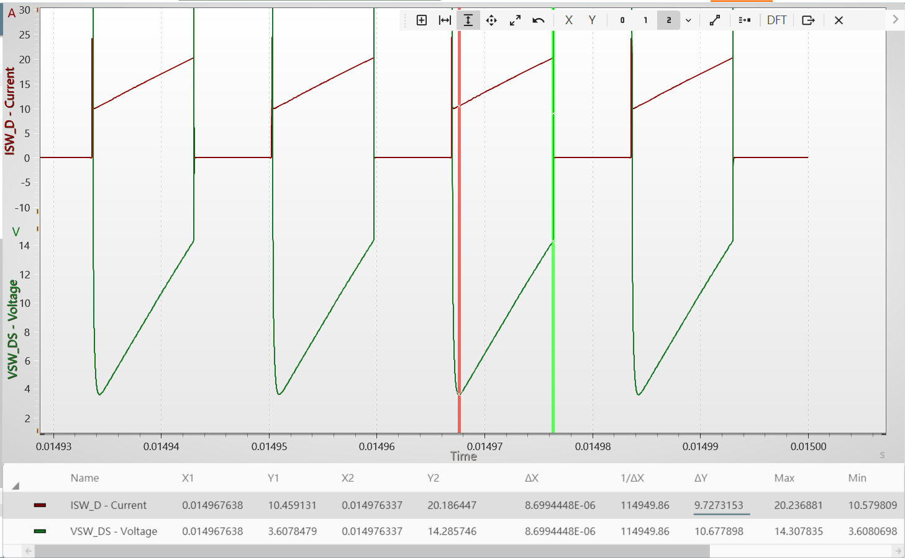
Rds(on)
40m

 | 1.0977230274

Output
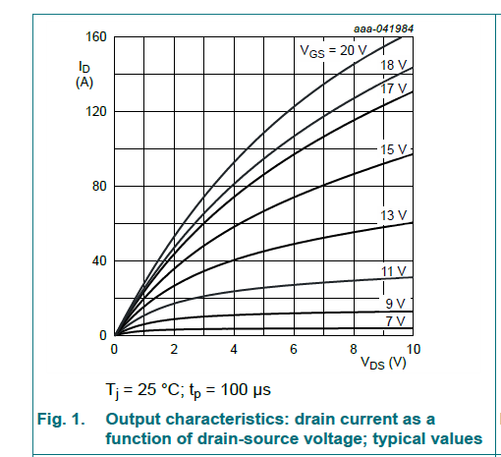
 | Ids(A)
0 | 0
0.18211894807 | 5.0414634026
0.43046331266 | 12.205634387
0.67880767724 | 19.369805371
0.96026411852 | 27.064678556
1.2251645214 | 33.432831666
1.4569528477 | 39.53564886
1.7549665905 | 47.49584784
2.0695363716 | 53.863990828
2.3509928128 | 60.762846139
2.715230709 | 68.192373285
3.0463565284 | 74.825872434
3.3940396494 | 82.255389458
3.7582775455 | 88.092870734
4.0894033649 | 93.930341888
4.5033106393 | 100.29850512
4.850992497 | 105.87064036
5.2317876947 | 111.44278572
5.5960255908 | 117.01492602
6.0596022433 | 123.11773309
6.4900655559 | 128.15920155
6.8874167919 | 133.20065989
7.2847680279 | 137.97678232
7.7814567571 | 142.75289968
8.2119200697 | 147.5290221
8.6754954591 | 151.50912159
8.9900652402 | 154.42785464
9.337747098 | 157.61193879
Vds(V) | Ids(A) | VGS
0 | 0 | 20V
0.18211894807 | 5.0414634026 | 20V
0.43046331266 | 12.205634387 | 20V
0.67880767724 | 19.369805371 | 20V
0.96026411852 | 27.064678556 | 20V
1.2251645214 | 33.432831666 | 20V
1.4569528477 | 39.53564886 | 20V
1.7549665905 | 47.49584784 | 20V
2.0695363716 | 53.863990828 | 20V
2.3509928128 | 60.762846139 | 20V
2.715230709 | 68.192373285 | 20V
3.0463565284 | 74.825872434 | 20V
3.3940396494 | 82.255389458 | 20V
3.7582775455 | 88.092870734 | 20V
4.0894033649 | 93.930341888 | 20V
4.5033106393 | 100.29850512 | 20V
4.850992497 | 105.87064036 | 20V
5.2317876947 | 111.44278572 | 20V
5.5960255908 | 117.01492602 | 20V
6.0596022433 | 123.11773309 | 20V
6.4900655559 | 128.15920155 | 20V
6.8874167919 | 133.20065989 | 20V
7.2847680279 | 137.97678232 | 20V
7.7814567571 | 142.75289968 | 20V
8.2119200697 | 147.5290221 | 20V
8.6754954591 | 151.50912159 | 20V
8.9900652402 | 154.42785464 | 20V
9.337747098 | 157.61193879 | 20V

Transfer
Vgs(V) | Ids(A) | Vds
0 | 0 | 10V
5.0246295421 | 0.26317393928 | 10V
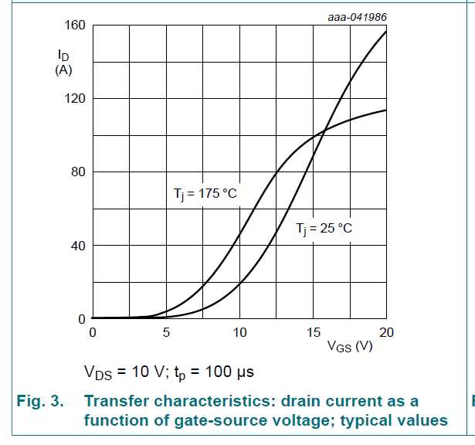
5.8784879115 | 1.315789387 | 10V
6.7651890111 | 2.8947527133 | 10V
7.6847278298 | 5.263157548 | 10V
8.3415423455 | 8.1579102613 | 10V
9.0311995915 | 11.578950621 | 10V
9.655171377 | 15.789472644 | 10V
10.180624994 | 20.000014744 | 10V
10.73891633 | 24.73685453 | 10V
11.133004037 | 29.210530415 | 10V
11.559934475 | 33.684216338 | 10V
11.921181957 | 38.421056124 | 10V
12.28242944 | 43.684213672 | 10V
12.610836698 | 48.421063496 | 10V
12.972086686 | 52.894739381 | 10V
13.333334169 | 59.473686316 | 10V
13.727421876 | 65.526325527 | 10V
14.088669358 | 71.842108561 | 10V
14.384236391 | 77.105266109 | 10V
14.712643649 | 82.368423657 | 10V
15.106733862 | 89.736842217 | 10V
15.43514112 | 94.999999765 | 10V
15.862069052 | 102.36842836 | 10V
16.19047631 | 109.21052916 | 10V
16.617406747 | 114.73683555 | 10V
17.077177409 | 122.10526415 | 10V
17.471265117 | 127.89472942 | 10V
17.865352824 | 133.68420975 | 10V
18.292283261 | 138.68421344 | 10V
18.784894148 | 144.21052987 | 10V
19.24466481 | 148.94736965 | 10V
19.671592742 | 152.89473781 | 10V
19.967159775 | 155.52631659 | 10V

body diode
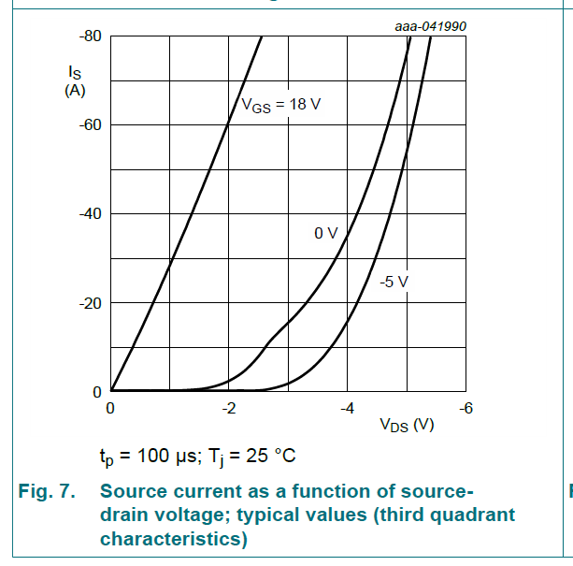
 | Isd
0 | 0.00E+00
0.74354610328 | 1.00E-09
1.2805509657 | 2.00E-09
1.6523236234 | 6.91E-01
1.9827888208 | 2.35E+00
2.2719449822 | 4.56E+00
2.4784854351 | 7.60E+00
2.7056804061 | 1.16E+01
2.912220859 | 1.45E+01
3.129088177 | 1.70E+01
3.2943203818 | 1.96E+01
3.4905339697 | 2.28E+01
3.5938041961 | 2.57E+01
3.779690131 | 2.93E+01
3.8829603575 | 3.21E+01
4.0585202152 | 3.68E+01
4.2030986898 | 4.08E+01
4.2960412633 | 4.49E+01
4.4096391428 | 4.92E+01
4.5129093692 | 5.28E+01
4.5955250777 | 5.66E+01
4.6987953041 | 6.19E+01
4.7917386655 | 6.62E+01
4.8743551619 | 7.02E+01
4.9363171402 | 7.32E+01
5.0499142317 | 7.93E+01
Vsd | Isd | Tj
0 | 0 | 25
0.74354610328 | 1.00E-09 | 25
1.2805509657 | 2.00E-09 | 25
1.6523236234 | 0.69084631401 | 25
1.9827888208 | 2.348873251 | 25
2.2719449822 | 4.5595793476 | 25
2.4784854351 | 7.5993094541 | 25
2.7056804061 | 11.606204371 | 25
2.912220859 | 14.507767323 | 25
3.129088177 | 16.994818271 | 25
3.2943203818 | 19.620031101 | 25
3.4905339697 | 22.797923092 | 25
3.5938041961 | 25.699480773 | 25
3.779690131 | 29.291879497 | 25
3.8829603575 | 32.055264754 | 25
4.0585202152 | 36.753021797 | 25
4.2030986898 | 40.759927256 | 25
4.2960412633 | 44.90500514 | 25
4.4096391428 | 49.188255449 | 25
4.5129093692 | 52.780654174 | 25
4.5955250777 | 56.649389843 | 25
4.6987953041 | 61.899826046 | 25
4.7917386655 | 66.18307372 | 25
4.8743551619 | 70.189981814 | 25
4.9363171402 | 73.22970665 | 25
5.0499142317 | 79.309155004 | 25

Ciss
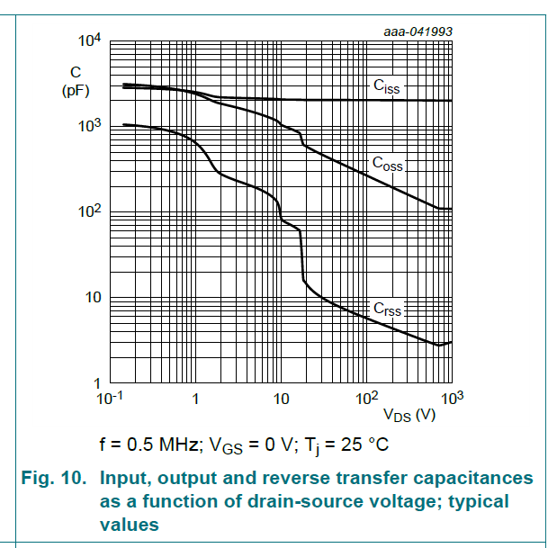
 | Ciss_pF
0.1 | 2782.5591783
0.21921469892 | 2782.5591783
0.3659975302 | 2738.4192493
0.64114523007 | 2694.9795151
1.0704476416 | 2568.7520702
1.7872031163 | 2260.3031474
2.5018470948 | 2189.1612325
3.9810717055 | 2189.1612325
6.3348923113 | 2120.2584739
10.747417883 | 2120.2584739
15.785587992 | 1988.8913451
23.1855494 | 2020.9498119
32.456691059 | 2020.9498119
47.671725266 | 1957.3414239
78.327260499 | 2020.9498119
124.63848858 | 1988.8913451
195.17985674 | 1988.8913451
341.91114374 | 1988.8913451
526.91326305 | 1988.8913451
937.93729918 | 1988.8913451
Vds_V | Ciss_pF
0.1 | 2782.5591783
0.21921469892 | 2782.5591783
0.3659975302 | 2738.4192493
0.64114523007 | 2694.9795151
1.0704476416 | 2568.7520702
1.7872031163 | 2260.3031474
2.5018470948 | 2189.1612325
3.9810717055 | 2189.1612325
6.3348923113 | 2120.2584739
10.747417883 | 2120.2584739
15.785587992 | 1988.8913451
23.1855494 | 2020.9498119
32.456691059 | 2020.9498119
47.671725266 | 1957.3414239
78.327260499 | 2020.9498119
124.63848858 | 1988.8913451
195.17985674 | 1988.8913451
341.91114374 | 1988.8913451
526.91326305 | 1988.8913451
937.93729918 | 1988.8913451

Coss
 | Coss_pF
1.00E-01 | 3162.277962
2.34E-01 | 3062.746839
4.23E-01 | 2872.984947
7.65E-01 | 2610.155582
1.14E+00 | 2333.756274
1.43E+00 | 1988.891345
2.10E+00 | 1778.279529
3.34E+00 | 1589.969772
4.90E+00 | 1467.799202
6.86E+00 | 1291.549774
8.73E+00 | 1154.781949
1.02E+01 | 1016.118801
1.58E+01 | 879.9226908
1.79E+01 | 618.9654816
2.55E+01 | 494.8168779
3.93E+01 | 408.4238765
5.69E+01 | 337.1147396
8.76E+01 | 282.7411127
1.53E+02 | 218.9160982
2.52E+02 | 177.8279325
3.65E+02 | 149.1458593
6.81E+02 | 111.8436317
9.53E+02 | 110.0694149
Vds_V | Coss_pF
0.1 | 3162.277962
2.34E-01 | 3062.746839
0.422753251 | 2872.984947
0.764677037 | 2610.155582
1.141277071 | 2333.756274
1.428178538 | 1988.891345
2.097679483 | 1778.279529
3.337938779 | 1589.969772
4.902696339 | 1467.799202
6.863123995 | 1291.549774
8.727094353 | 1154.781949
10.24318199 | 1016.118801
15.78558799 | 879.9226908
17.94374751 | 618.9654816
25.52445135 | 494.8168779
39.33533208 | 408.4238765
56.8568117 | 337.1147396
87.62114175 | 282.7411127
153.4925032 | 218.9160982
252.1966054 | 177.8279325
364.5347362 | 149.1458593
680.8373491 | 111.8436317
953.0819012 | 110.0694149

Crss
Crss_pF
 | Crss_pF
0.1 | 1066.0504708
0.27432228009 | 984.13696826
0.4961947603 | 879.9226908
0.77702500517 | 749.89434155
1.0366975395 | 628.94282276
1.2167946321 | 544.64208358
1.4281785384 | 408.42387651
1.7308565738 | 316.22785643
2.4620924015 | 248.79031122
3.6746619407 | 212.02595247
5.7544021863 | 183.60686715
7.8014207434 | 151.54985974
9.454798553 | 121.15280705
10.080416422 | 82.540428229
13.23546276 | 69.227386951
16.830110079 | 57.140568571
17.377999793 | 41.5007243
17.943747512 | 23.713744402
18.233480009 | 16.416401843
23.559919754 | 11.923097441
34.054461655 | 9.2316180876
59.655745876 | 7.1477084645
113.2173928 | 5.3600259283
183.06646769 | 4.4954983955
320.69121472 | 3.6517378878
703.0022808 | 2.6949818782
953.08190122 | 3.0141630781
Vds_V | Crss_pF
x | y
0.1 | 1066.0504708
0.27432228009 | 984.13696826
0.4961947603 | 879.9226908
0.77702500517 | 749.89434155
1.0366975395 | 628.94282276
1.2167946321 | 544.64208358
1.4281785384 | 408.42387651
1.7308565738 | 316.22785643
2.4620924015 | 248.79031122
3.6746619407 | 212.02595247
5.7544021863 | 183.60686715
7.8014207434 | 151.54985974
9.454798553 | 121.15280705
10.080416422 | 82.540428229
13.23546276 | 69.227386951
16.830110079 | 57.140568571
17.377999793 | 41.5007243
17.943747512 | 23.713744402
18.233480009 | 16.416401843
23.559919754 | 11.923097441
34.054461655 | 9.2316180876
59.655745876 | 7.1477084645
113.2173928 | 5.3600259283
183.06646769 | 4.4954983955
320.69121472 | 3.6517378878
703.0022808 | 2.6949818782
953.08190122 | 3.0141630781

